Sheet1
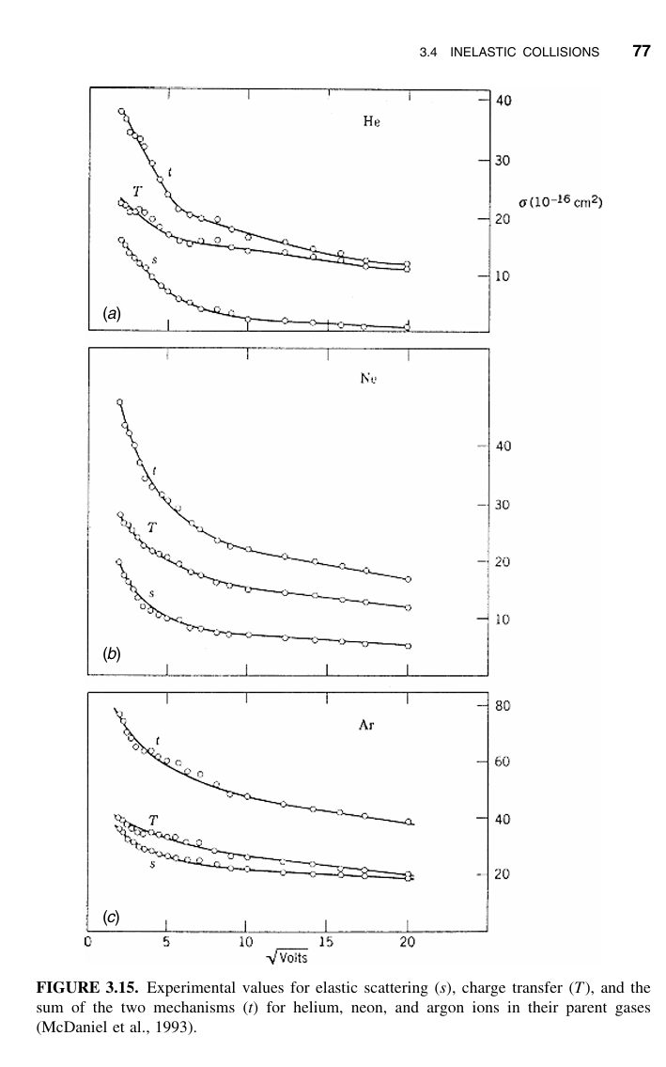
 |  |  |  |  | 바꿔도 되는 항목
 |  |  |  |  | 바꾸면 안되는 항목
 | 이름 | 수치 | 단위 | 제한 항목
기본 상수 | 볼츠만 상수 | 1.3806504E-23 | J/K
 | 진공 유전율 | 8.85E-12 | F/m
 | 전자 전하 | 1.6E-19 | C
 | 전자 질량 | 9.1095E-31 | kg
 | 아르곤 질량 | 6.6335E-26 | kg
 | 여기 에너지 | 12.14 | V
 | 이온화 에너지 | 15.76 | V

$$h_{r0}=\frac{n_{sr}}{n_{0}}≈0.8{\left(4+\frac{r_{0}}{λ_{i}}+\frac{T_{i}}{T_{e}}{\left(\frac{r_{0}}{λ_{i}}\right)}^{2}\right)}^{−1/2}$$
챔버 조건 | 챔버 높이 | 5.679328897 | mm
 | 챔버 높이 | 0.005679328897 | m
 | 챔버 반지름 | 238.438997 | mm
 | 챔버 반지름 | 0.238438997 | m |  |  |  | 27539.704154
 | 챔버 볼륨 | 0.001014381839 | m^3 |  |  |  | 655.9624876 | 226.88866419
 | 압력 | 3.5 | Torr |  |  |  |  |  |  | 0.00028996363973
 | 압력 | 466.627 | N/m^2
 | 온도 | 423 | Kelvin
$$λ_{i}(cm)=\frac{1}{330×p\left(Torr\right)}$$
$$λ_{i}=\frac{1}{n_{g}×σ_{i}}$$
이온 평균 행로 계산 | 이온 평균 행로 | 0.0008658008658 | cm
 | 이온 평균 행로 | 8.658008658E-06 | m |  |  |  |  |  |  | 2.5031347059E-05
$$h_{l}≡\frac{n_{sl}}{n_{0}}≈0.86{\left(3+\frac{l}{2λ_{i}}\right)}^{−1/2}$$
$$h_{r}≡\frac{n_{sr}}{n_{0}}≈0.8{\left(4+\frac{R}{λ_{i}}\right)}^{−1/2}$$
휴리스틱 계산 | 반지름 휴리스틱(hr) | 0.61 |  |  |  |  |  |  |  |  |  | 0.0081950628628
 | 길이 휴리스틱(hl) | 0.61 |  |  |  |  |  |  |  |  |  | 0.079696504602
 | Aeff | 0.22309373409
 | deff | 0.0045468862815
$$n_{g}=\frac{P}{k_{B}T}$$
$$u_{B}={\left(\frac{eT_{e}}{M}\right)}^{1/2}$$
$$\frac{K_{iz}\left(T_{e}\right)}{u_{B}\left(T_{e}\right)}n_{g}d_{eff}=1$$
가스 넘버 밀도 계산 | ng | 7.9899815032E+22 | /m^3
 |  |  |  |  |  |  |  |  |  | 1.4184498581
전자 온도 계산 | 전자 온도 | 2.012 | eV
 | 봄 쉬스 속도 | 2202.9397162 | m/s
 | 1로 만들어야 한다. | 1.0026572574

비율 상수 | 탄성 충돌 상수(K_el) | 7.1246764548E-14
 | 여기 상수(K_ex) | 5.4457627238E-17
 | 이온화 상수(K_iz) | 6.0798833653E-18
$$Ԑ_{c}=\frac{K_{iz}Ԑ_{iz}+K_{ex}Ԑ_{ex}+K_{el}\frac{3m}{M}T_{e}}{K_{iz}}$$
$$Ԑ_{T}=Ԑ_{c}+Ԑ_{e}+Ԑ_{i}$$
$$Ԑ_{e}+Ԑ_{i}=V_{s}+\frac{1}{2}T_{e}+2T_{e}$$
$$Ԑ_{ex}=12.14V$$
$$Ԑ_{iz}=15.76V$$
전자 에너지 계산 | 충돌 에너지(epsilon_c) | 125.46954275 | V
 | 전자와 이온 에너지(epsilon_e+epsilon_i) | 446.03 | V
 | 쉬스 인가 전압(V_s) | 441 | V
 | 전체 에너지(epsilon_T) | 571.49954275 | V

인가 파워 | 파워 | 900 | Watt
$$n_{0}=\frac{P_{abs}}{eu_{B}A_{eff}Ԑ_{T}}$$
밀도 계산 | 전자 밀도 | 2.0027034874E+16 | /m^3
 | 전자 밀도 | 20027034874 | /cm^3
$$ν_{m}=n_{g}σ_{m}\left(v\right)v=n_{g}K_{el}$$
$$ω_{pe}=\sqrt{\frac{n_{e}e^{2}}{m_{e}ε_{0}}}\left[rad/s\right]$$
충돌 주파수 | nu_m | 5692603309 | /s
 |  |  |  |  |  |  |  |  |  | 8.2452397714E-05
플라즈마 주파수 | omega_pe | 7974609105.2 | rad/s

인가 주파수 |  | 12900000 | Hz
인가 각주파수 |  | 81053090.463 | rad/s
$$jωε_{0}κ_{P}=σ_{P}+jωε_{0}=\frac{n_{e}e^{2}ν_{m}}{m_{e}\left(ω^{2}+{ν_{m}}^{2}\right)}+jωε_{0}\left(1−\frac{n_{e}e^{2}}{m_{e}ε_{0}\left(ω^{2}+{ν_{m}}^{2}\right)}\right)=\frac{ε_{0}ν_{m}}{\left(ω^{2}+{ν_{m}}^{2}\right)}{ω_{pe}}^{2}+jωε_{0}\left(1−\frac{{ω_{pe}}^{2}}{\left(ω^{2}+{ν_{m}}^{2}\right)}\right)$$
conductivity |  | 0.098846915742
relative permittivity |  | -1.9620448528
$$λ_{D}=\sqrt{\frac{ε_{0}k_{B}T_{e}}{n_{e}{q_{e}}^{2}}}$$
$$λ_{D}≅743\sqrt{\frac{T_{e}\left(eV\right)}{n_{e}\left({cm}^{−3}\right)}}$$
Debye Length |  | 7.4580994471E-05 | m |  |  |  |  |  |  | 0.0074472249951 | ??
 |  | 74.580994471 | um

R | resistence | 0.32168399366 | ohm
XL | inductance | 22.592838303 | ohm
XC | capacitance | -44.328162103 | ohm
 |  |  |  |  | 430kHz | 2MHz | 12.9MHz
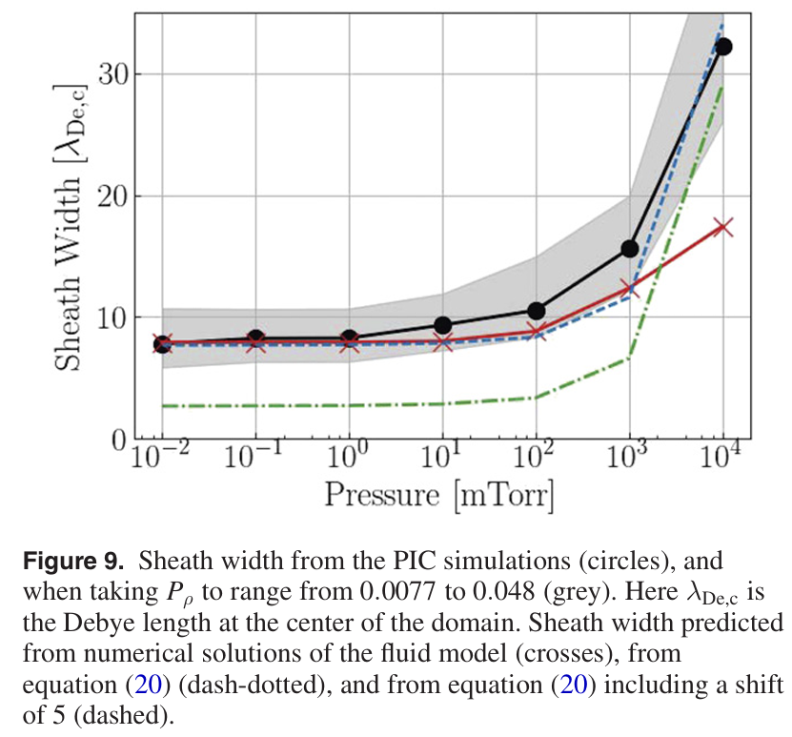
L | Henry | 2.7874123212E-07 | H |  | 0.75309461009 | 3.5027656283 | 22.592838303 | ohm
 | micro Henry | 0.27874123212 | uH |  |  |  |  |  | ratio | 430kHz | 2MHz | 12.9MHz
 | nano Henry | 278.74123212 | nH |  | 430kHz | 2MHz | 12.9MHz |  |  | 0.00056630260491 | 0.01225100281 | 0.50967234442
C | Farad | 2.7832402479E-10 | F |  | 1329.8448631 | 285.91664556 | 44.328162103 | ohm | resonance | 18069418.473 | Hz
 | nano Farad | 0.27832402479 | nF |  |  |  |  |  |  | 18.069418473 | MHz
 | pico Farad | 278.32402479 | pF

 | Electrode Area | 93069 | mm^2
 | Ground Area | 272658 | mm^2

$$s=20×λ_{D}$$
sheath_length |  | 0.0014916198894 | m
 |  | 1491.6198894 | um
sheath_electrode |  | 0.093069 | m^2
sheath_ground |  | 0.272658 | m^2

$$s_{m}=1.95∙{\left(\frac{2λ_{i}}{π^{2}{λ_{D}}^{2}}∙\frac{J_{0}}{eωn_{0}}\right)}^{1/2}∙\frac{J_{0}}{eωn_{0}}$$
C_sheath_electrode |  | 5.5219205365E-10 | F
C_sheath_electrode(nF) |  | 0.55219205365 | nF
C_sheath_ground |  | 1.6177199816E-09 | F
C_sheath_ground(nF) |  | 1.6177199816 | nF

sm |  | 0.00073028558095 | m | 0.73028558095
Cs |  | 1.8420191157E-08 | F/m^2 |  |  |  |  |  | ratio
 |  |  |  | 430kHz | 2MHz | 12.9MHz |  |  | 430kHz | 2MHz | 12.9MHz |  | resonance
$${C_{s}}^{′}=1.52ε_{0}/s_{m}$$
Cs_sheath_electrode |  | 1.7143487708 | nF | 215.8999271 | 46.418484327 | 7.1966642367 | ohm |  | 0.0034881651893 | 0.075460577378 | 3.1393486704 |  | 7280646.3097 | Hz | 7.2806463097 | MHz
Cs_sheath_ground |  | 5.0224124804 | nF | 73.695216408 | 15.844471528 | 2.4565072136 | ohm |  | 0.010219043335 | 0.2210717866 | 9.1971390019 |  | 4253665.5031 | Hz | 4.2536655031 | MHz
Cap sum |  | 6.7367612511 |  |  |  |  |  |  |  |  |  |  | 3672771.8046 | Hz | 3.6727718046 | MHz
$${G_{s}}^{′}=2.17∙{\left(\frac{s_{m}}{λ_{i}}\right)}^{2/3}\left(\frac{e^{2}n_{0}}{mu_{e}}\right){\left(\frac{λ_{D}}{s_{m}}\right)}^{2/3}$$
Gs |  | 5410.0151666 | S/m^2
ue |  | 948629.80708
Gs_sheath_electrode |  | 503.50470154 | S
Gs_sheath_ground |  | 1475.0839153 | S
Rs_sheath_electrode |  | 0.0019860787733 | ohm
Rs_sheath_ground |  | 0.00067792753323 | ohm

$$u_{e}={\left(\frac{8eT_{e}}{πm}\right)}^{1/2}$$
V_RF |  | 1047 | V |  |  |  |  |  |  | 101.55115701
I_RF |  | 36.25 | A
J_RF |  | 198.23529573 | A/m^2
$$V_{bias}=V_{rf}\sin\left(\frac{π}{2}\frac{n_{sb}A_{b}−n_{sa}A_{a}}{n_{sb}A_{b}+n_{sa}A_{a}}\right)$$
V_Bias |  | 729.85579762
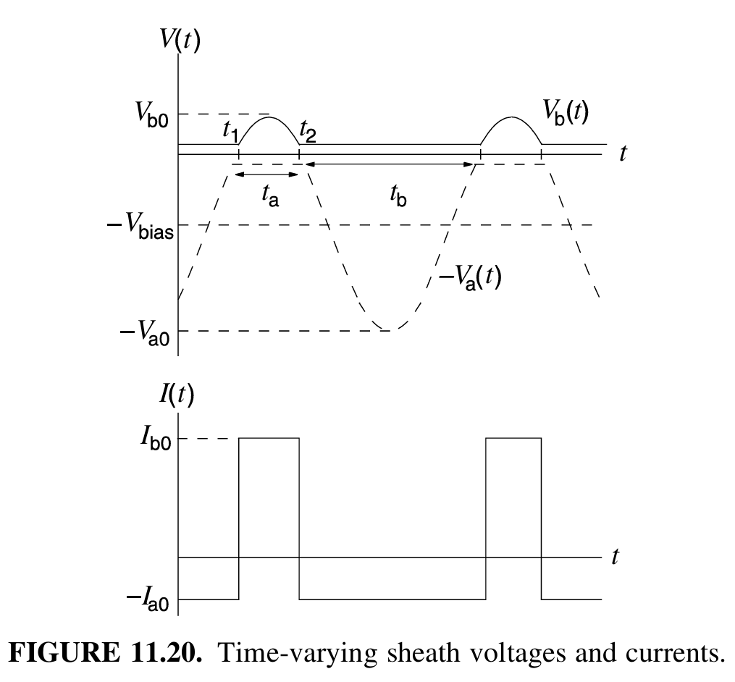
$$\left|V_{a0_average}\right|=\left|−\frac{θ_{0}}{π}V_{bias}+\frac{V_{rf}}{π}\sin{θ_{0}}\right|$$
$$V_{a0}=V_{rf}+V_{bias}$$
Phase_rad |  | 1.5989242614
phase_deg |  | 91.61161194
V_a0_avg |  | 675.12325474
$$\left|V_{b0_average}\right|=\left|−\frac{π−θ_{0}}{π}V_{bias}+\frac{V_{rf}}{2π}\left[\sin\left(2π−θ_{0}\right)−\sin{θ_{0}}\right]\right|$$
V_b0_avg |  | 361.26113316
$$V_{b0}=V_{rf}−V_{bias}$$
$$ϕ_{wall}={−T}_{e}\ln{{\left(\frac{M}{2πm}\right)}^{1/2}}$$
 |  | 171.80313785
 |  | 269.32859221
V_s |  | 441.13173006

V_wall |  | -9.4140103208
벽이 그라운드가 되어 있으므로 벽면 포텐셜은 0

